关系图
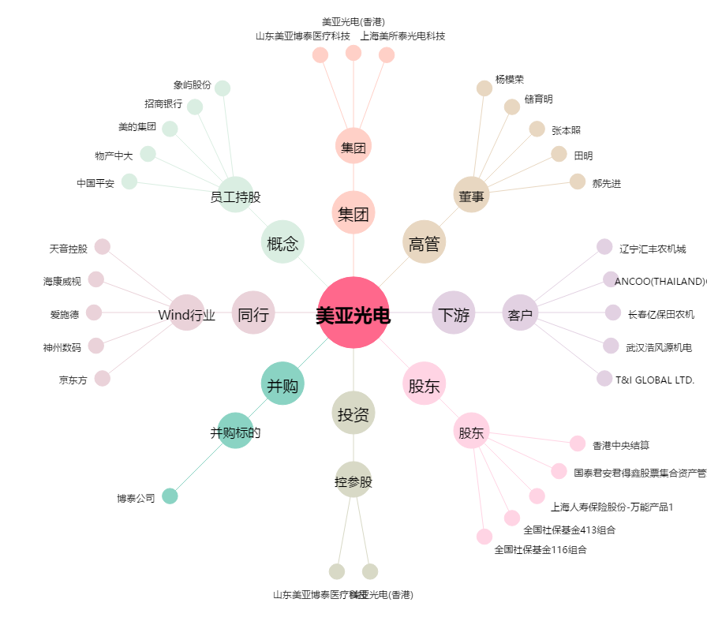
美亚光电[002690.SZ] - 关系概览图

